经销商初选表
→ 申请公司基本信息
申请公司名称 |  |  |  |  |  | 股权结构
申请公司经营地址
申请公司性质 |  |  |  |  |  |  | （点击单元格在菜单中选择）
董事长姓名 |  |  |  |  | 董事长联系电话
申请公司联系人姓名 |  |  |  |  | 申请公司联系人电话
申请公司联系人E-mail
申请品牌 |  | 智己汽车 |  |  |  |  | 申请类型 |  | 体验中心 | （点击单元格在菜单中选择） | 体验中心
申请省份 |  |  |  | 申请地级市 |  |  | 申请县级市 |  |  |  | 交付服务中心
→经营概况 |  |  |  |  |  |  |  |  |  |  | 体验中心+交付服务中心
最近两年经营状况(过去两年平均值)
序号 | 公司名称 | 成立时间 | 所在城市 | 品牌 | 门店类型 | 销量(辆) | 新车销售收入(万元) | 维修台次(辆) | 售后收入(万元) | 税前利润(万元)
1
2
3
…
企业优势介绍*（必填）
投资人，资金，土地，管理团队，当地影响力等方面 投资人： 资金： 土地： 管理团队：

→ 当地乘用车上牌量及数据分析

（以下两表申请网点在地级市城区的，填写整个地级市的情况，在县里的，填写所在县的情况）
过去三年当地上牌量及保有量数据
 |  |  | 今年 |  | 去年
乘用车销量
乘用车保有量
纯电电动车车销量
纯电电动车车保有量
→ 当地竞争品牌网点状况
竞争品牌 （特斯拉、蔚来、小鹏、理想） |  |  | 家数 |  |  | 竞争品牌 （特斯拉、蔚来、小鹏、理想） |  | 交付服务中心位置

当地主要汽车商圈名称及分布
体验店商圈名称 |  |  |  |  | 竞品网点情况（特斯拉、蔚来、理想、小鹏）

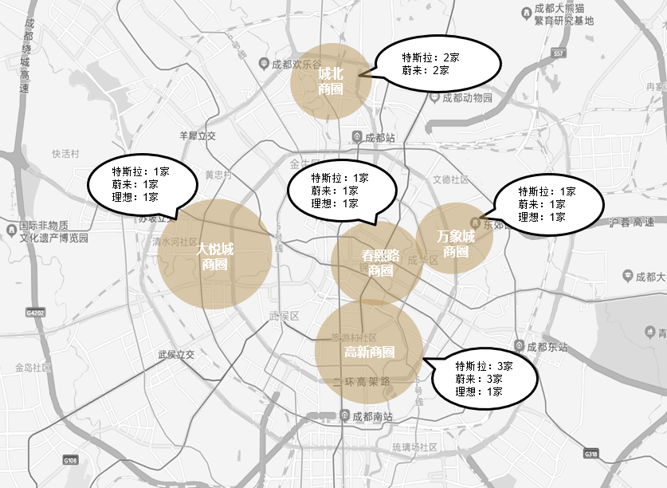 当地商圈地图(示例如下)

意向场地汽车商圈情况
体验店商圈名称 |  |  |  |  | 竞品网点情况（特斯拉、蔚来、理想、小鹏）

交付服务中心商圈名称 |  |  |  |  | 商圈汽车品牌

